Schema
 | Skill-Effect Table Schema |  |  | * 스킬 테이블과 이펙트 테이블을 매핑한 테이블
 | No | 칼럼명 | 자료형 | 설명
 | - | //스킬이름 | - | 기획용 COMMENT
 | - | //효과설명 | - | 기획용 COMMENT
PK | 1 | id | int | 스킬-이펙트 매핑 테이블의 ID
FK | 2 | skill_id | int | 스킬 테이블(Skill_Table.xlsx)의 ID
FK | 3 | effect_id | int | 이펙트 테이블(Effect_Table.xlsx)의 ID
 | 4 | trigger | string[] | 효과 발동 트리거 (메모 참고)
 | 5 | area_type | enum | 효과 적용 영역 (메모 참고)
 | 6 | area_value1 | float | 영역 값 - v1 (아래 '영역 설명' 참고)
 | 7 | area_value2 | float | 영역 값 - v2 (아래 '영역 설명' 참고)
 | 8 | param_type | string[] | 효과를 구성하는 매개 변수 리스트 (메모 참고)
 | 9 | param_value | float[] | 매개 변수의 인자 값
FK | 10 | description | int | 스킬 설명 (String_Table.xlsx의 ID)
FK | 11 | icon | int | 아이콘 (Icon_Atlas_Table.xlsx의 ID)

 | 영역 설명(area_type, area_value) |  |  | * area_value[]를 간략하게 v[]로 표현
 | 1 | DEFAULT | 기본값 | 영역을 따로(추가로) 지정할 필요가 없는 경우 ex) 적중 대상에게 적용되는 효과, 자기 자신에게만 적용되는 효과

 | 2 | MELEE | 근접 | 무기가 적중하면 효과 적용 (무기의 충돌 영역 그대로 활용)

 | 3 | PROJECTILE | 발사체 | 발사체가 적중하면 효과 적용 (발사체의 충돌 영역 그대로 활용)

 | 4 | CIRCLE | 원형 | 원의 중심(영역의 기준점)과 대상 사이의 거리가 반지름보다 작을 때 효과 적용
 |  |  |  | v1 : 반지름

 | 5 | FAN | 부채꼴 | 중심선(빨간 점선)과 중심점-대상을 이은 직선 사이의 각도가 중심각의 절반보다 작을 때 효과 적용
 | 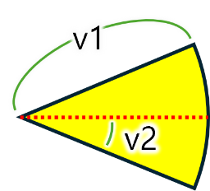 |  |  | v1 : 반지름
 |  |  |  | v2 : 중심각의 절반

 | 6 | RECTANGLE | 사각형 | 로컬 좌표를 기준으로 대상(점)과 네 꼭짓점의 좌표를 비교하여 대상이 사각형 내부에 있을 때 효과 적용
 | 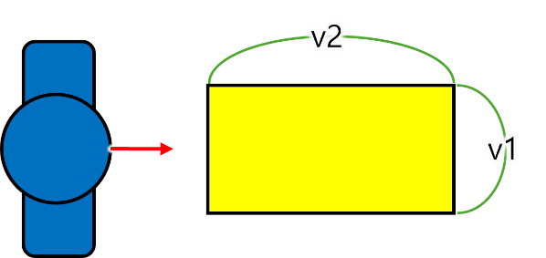 |  |  | v1 : 가로 (캐릭터 정면 기준)
 |  |  |  | v2 : 세로 (캐릭터 정면 기준)

